Create DB
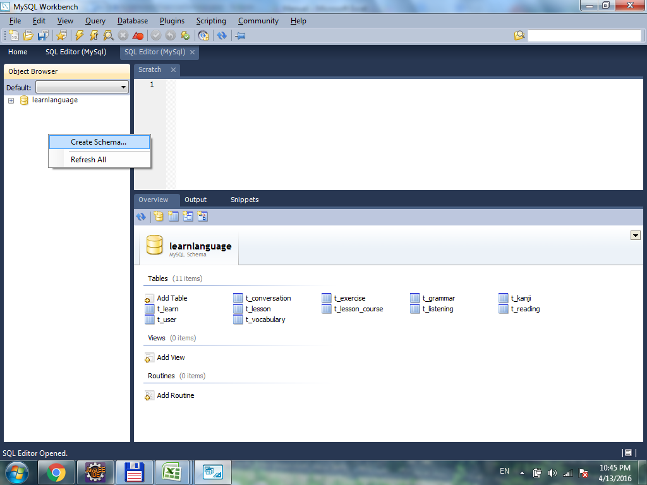

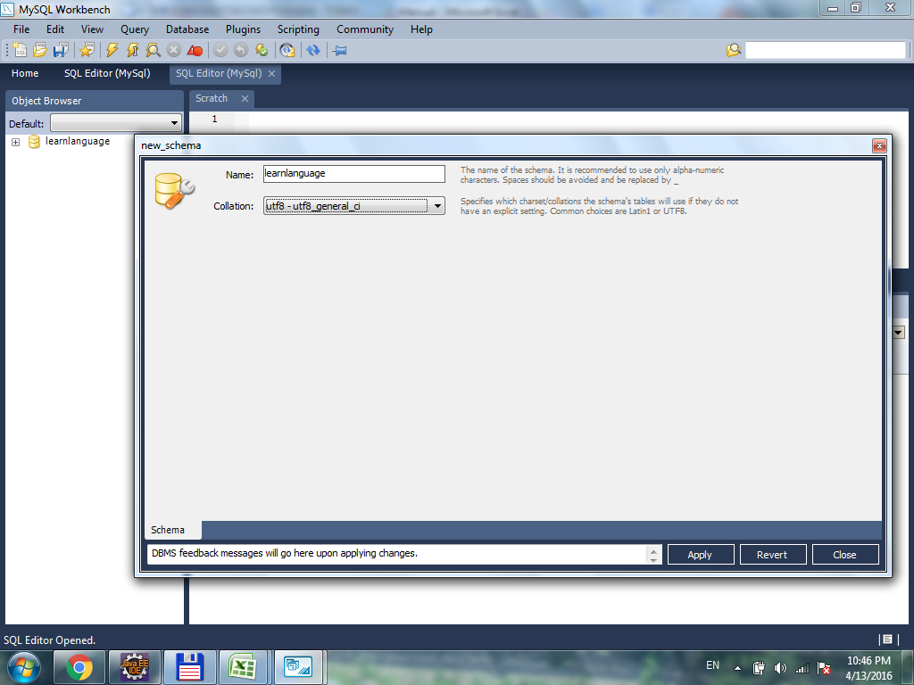

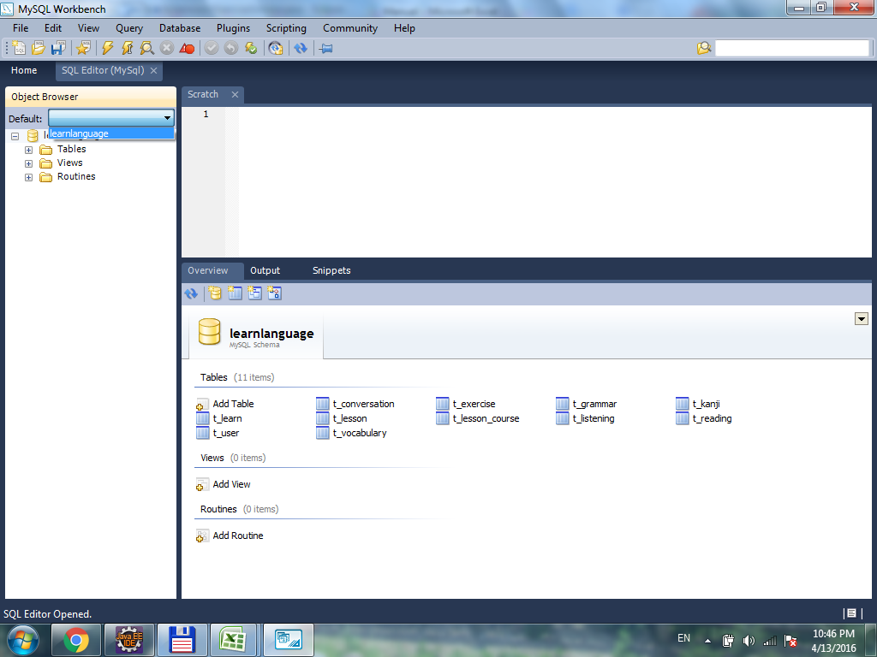

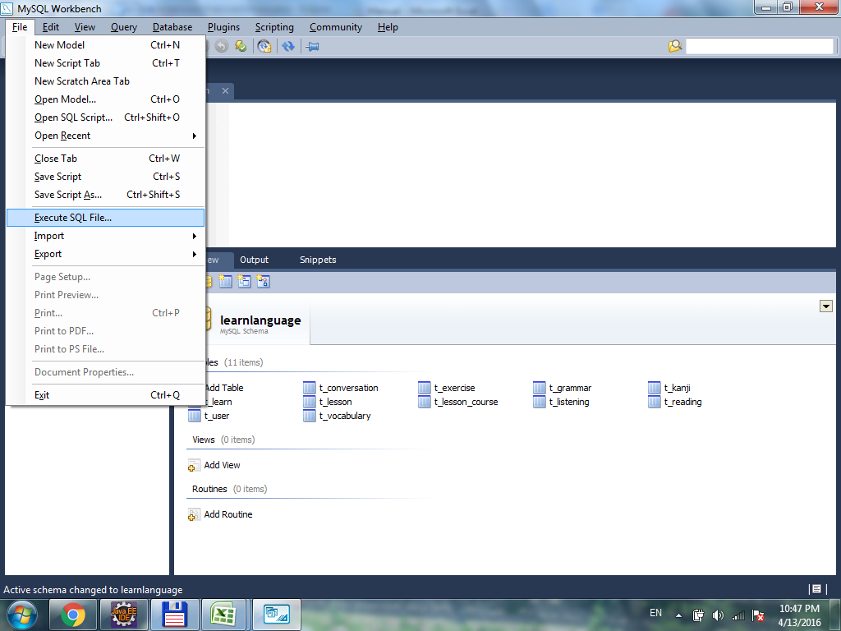

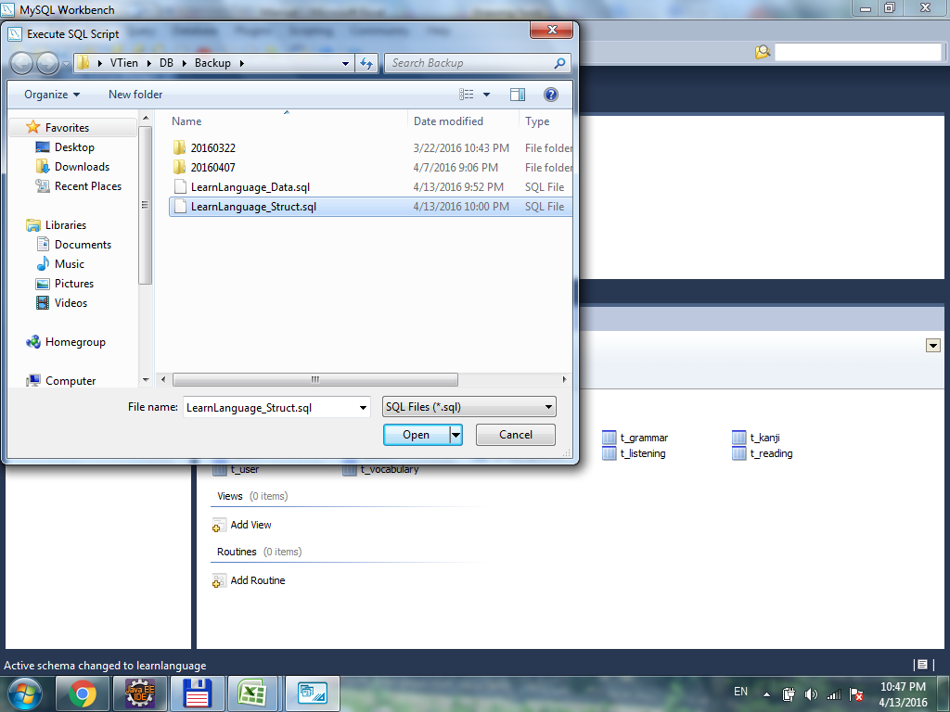

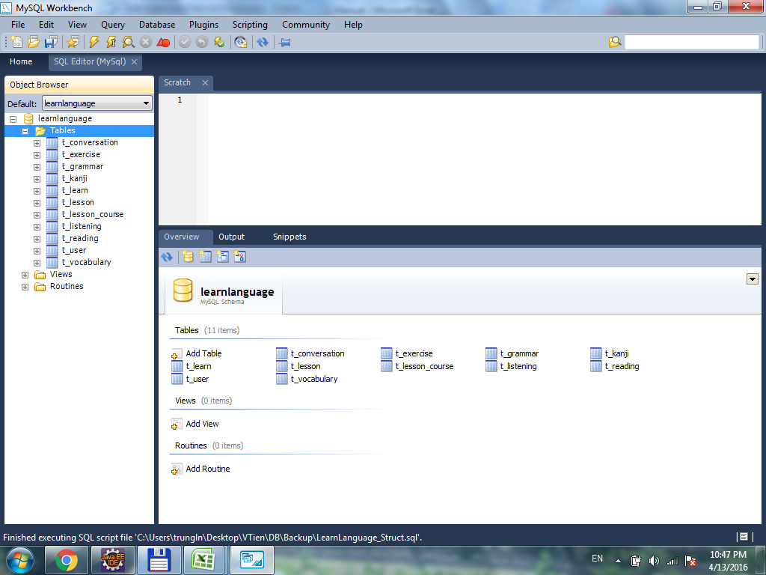

Config Source Master
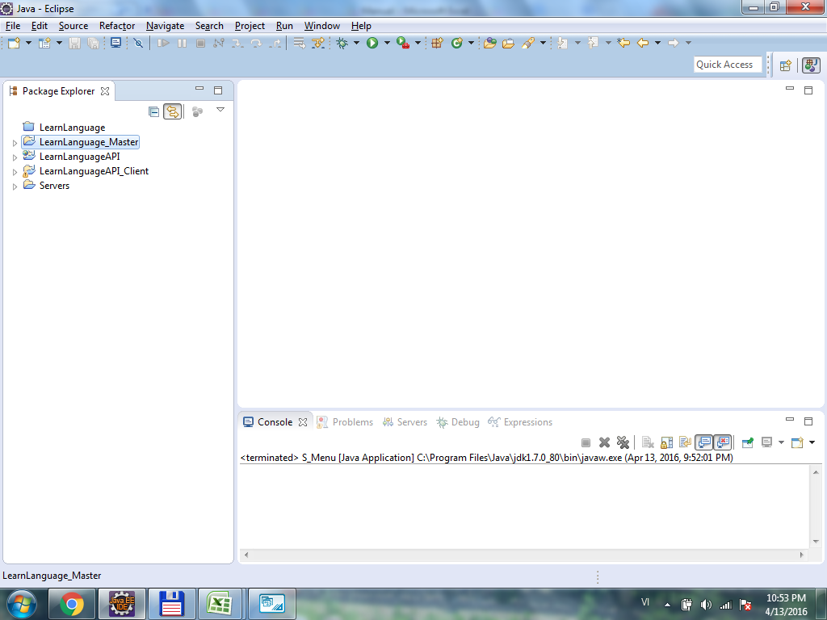
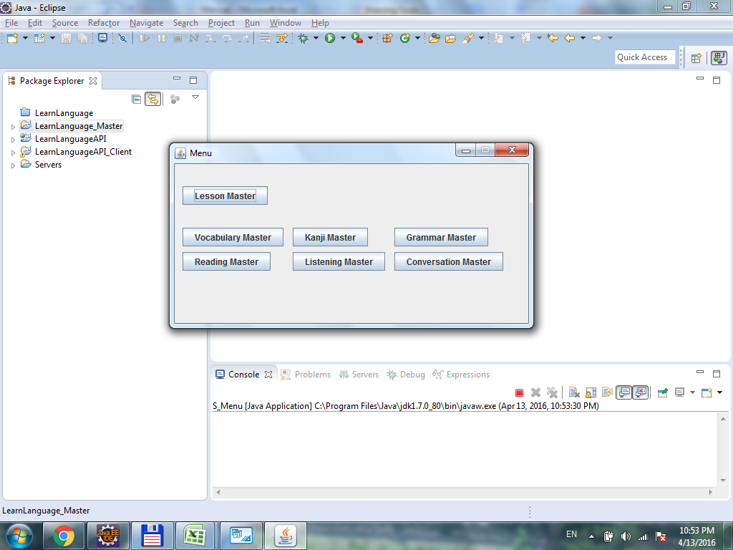
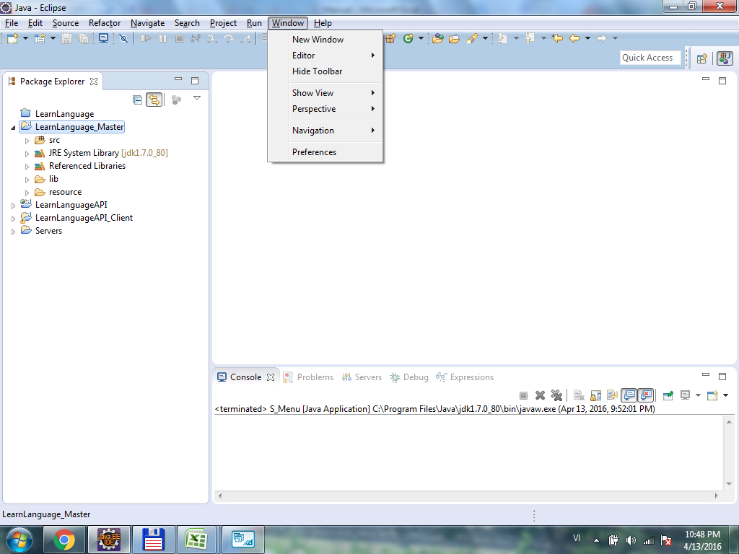

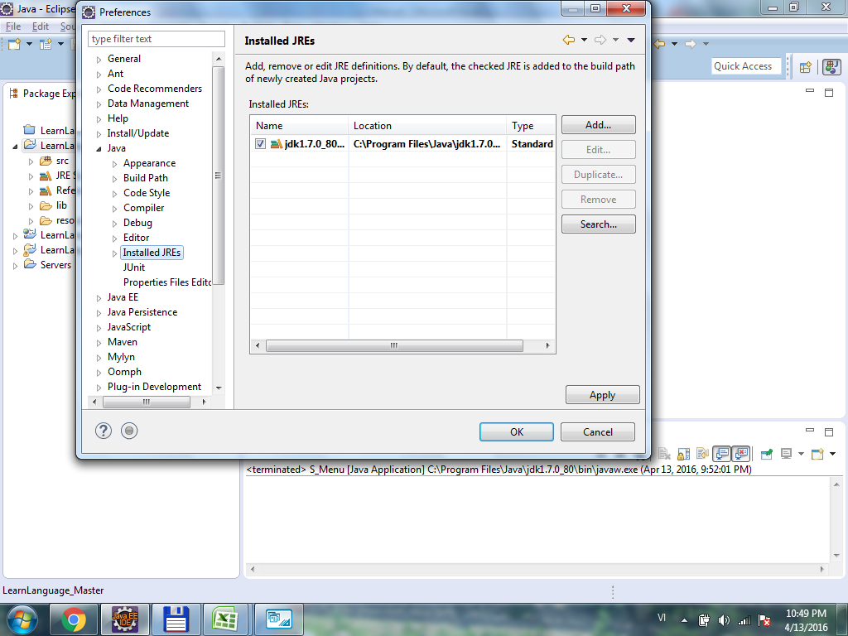

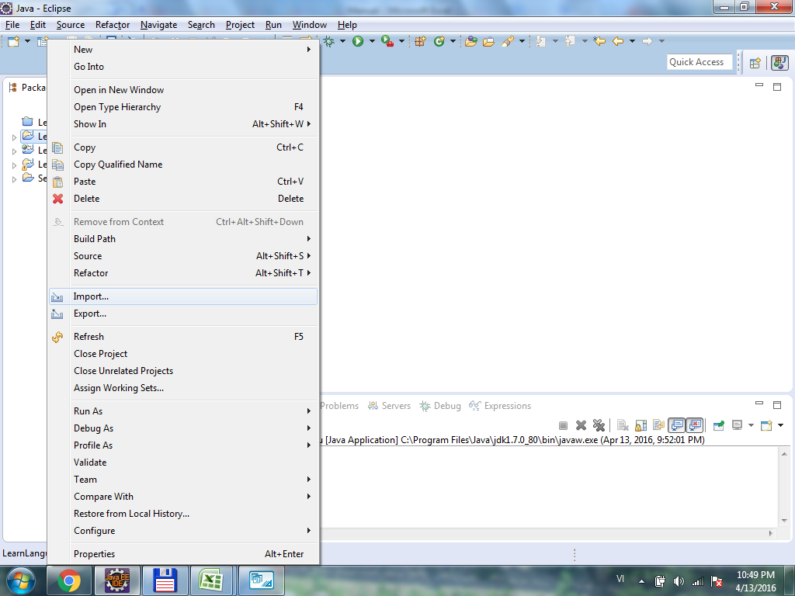

Right click to open this menu -> Import

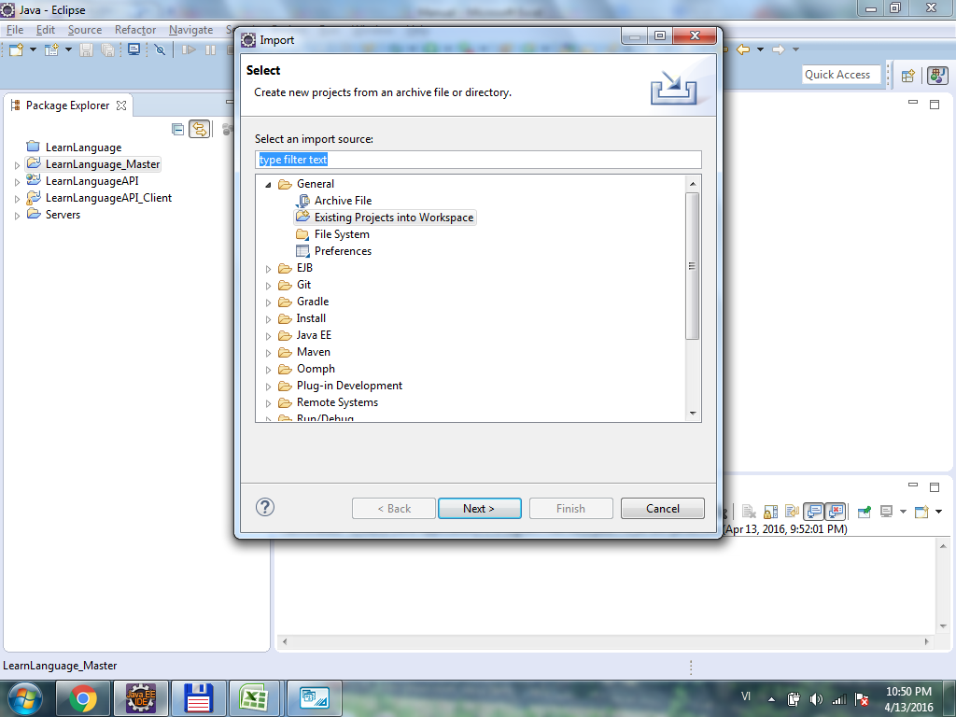

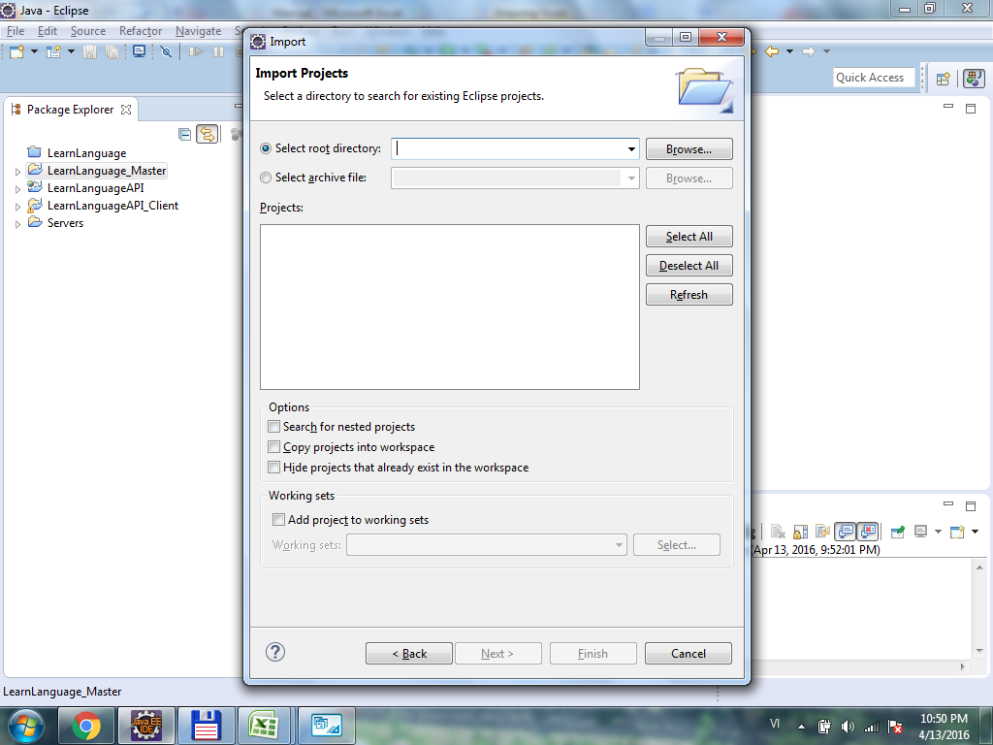

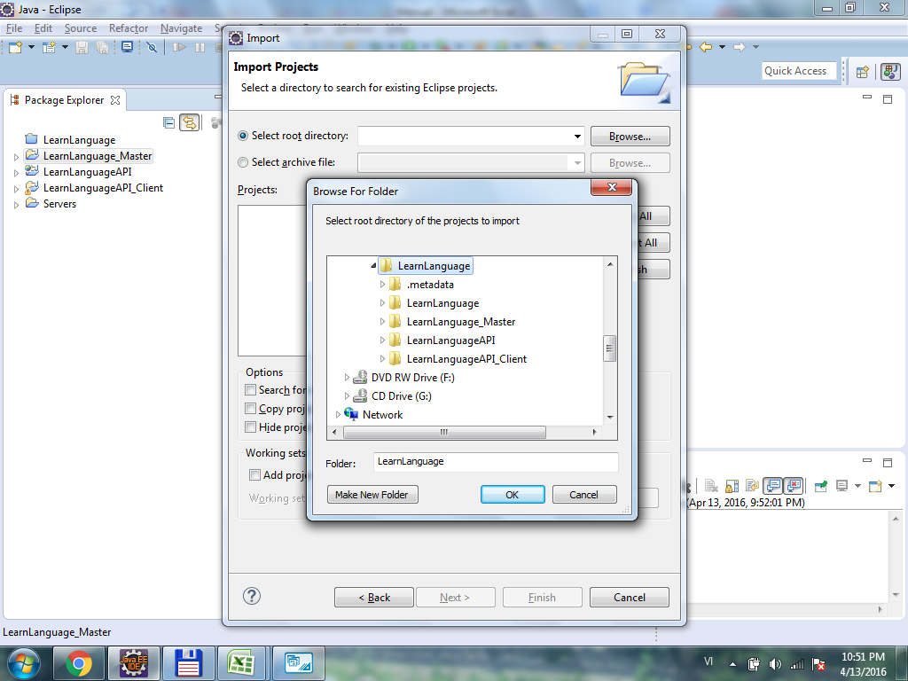

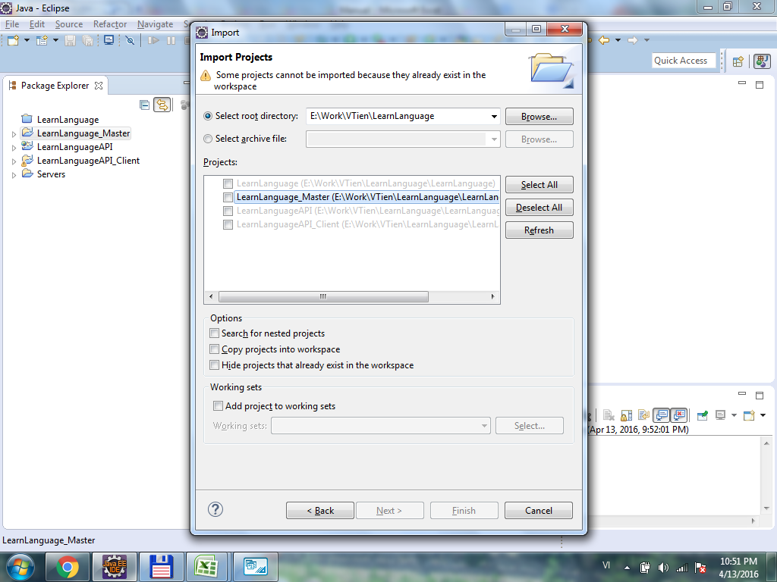

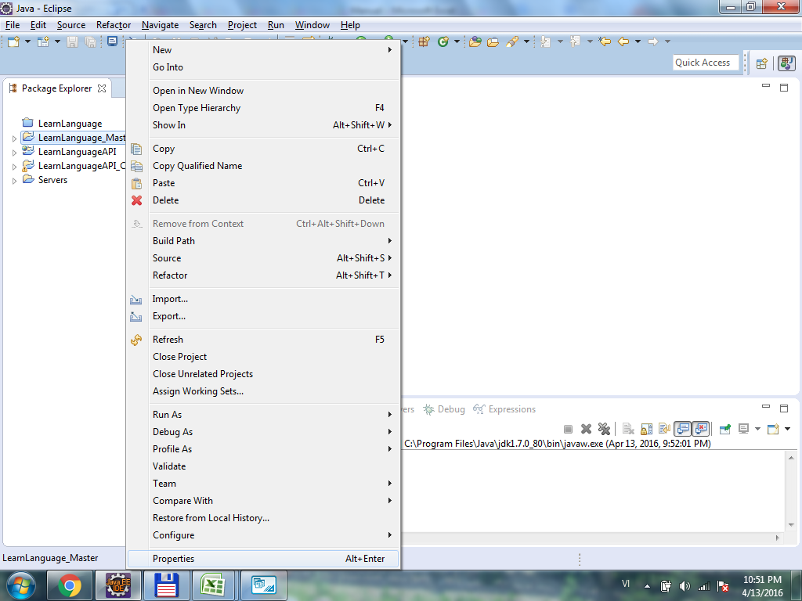

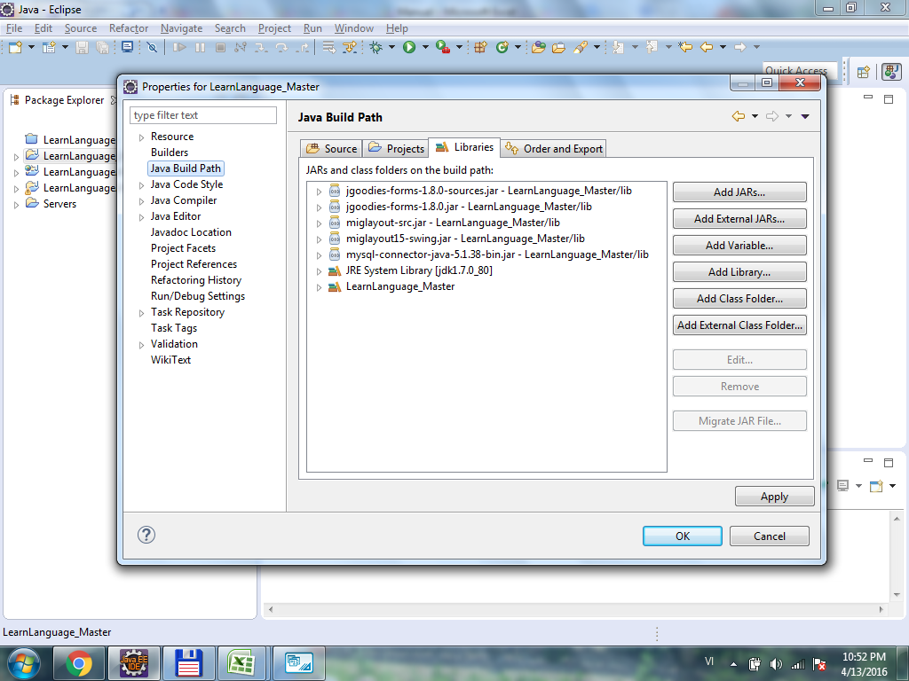

Add all Library in Folder Lib

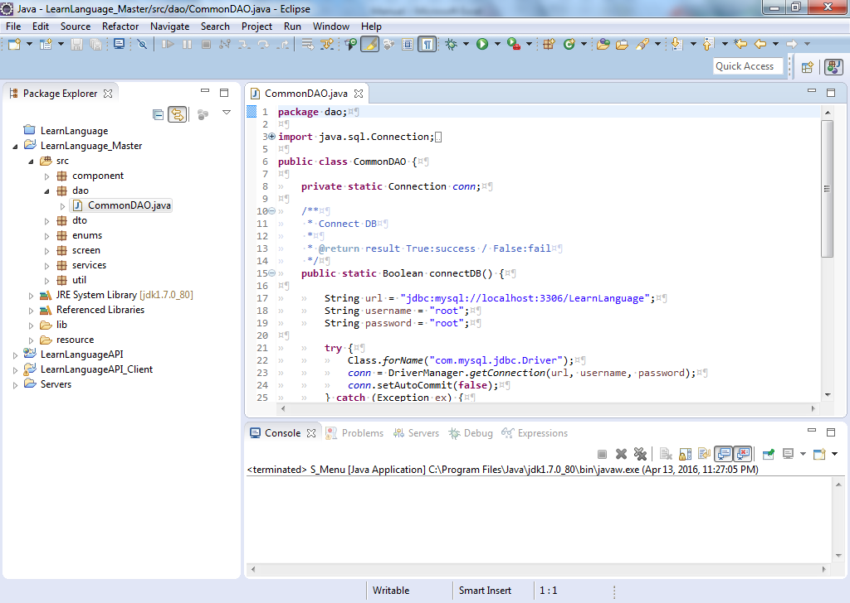

Thiết lập thông tin Database.

Menu
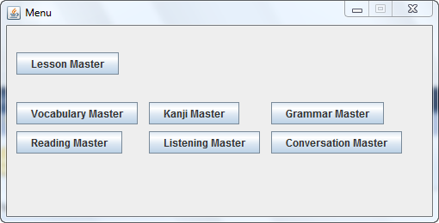

Lesson Master | Open Lesson Master
Vocabulary Master | Open Vocabulary Master | * Must register Lesson first
Kanji Master | Open Kanji Master
Grammar Master | Open Grammar Master
Reading Master | Open Reading Master
Listening Master | Open Listening Master
Conversation Master | Open Conversation Master

Lesson Master
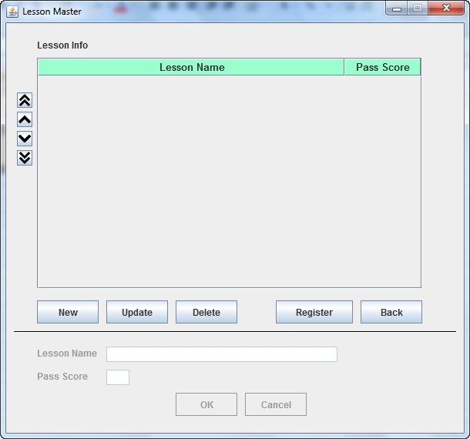
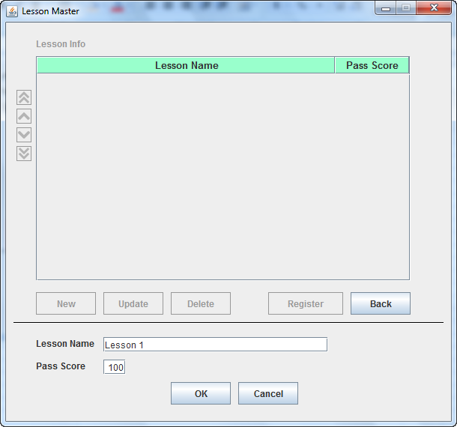
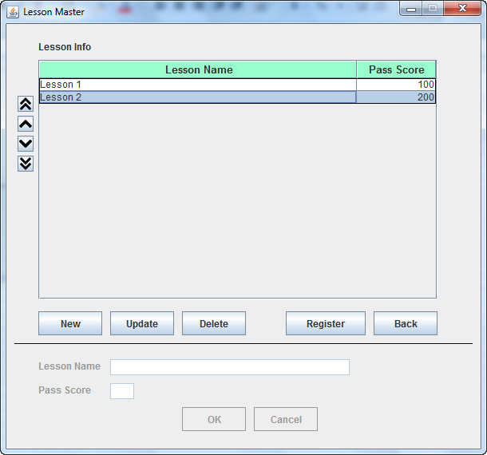
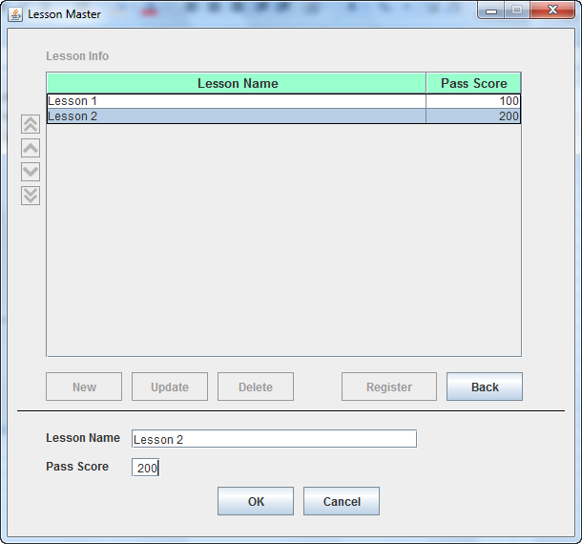
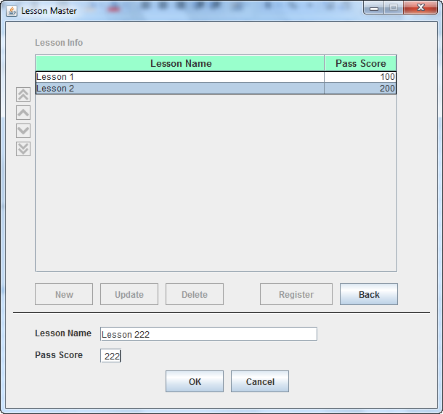
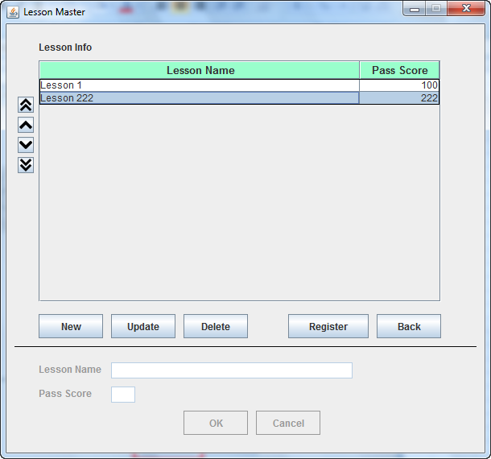
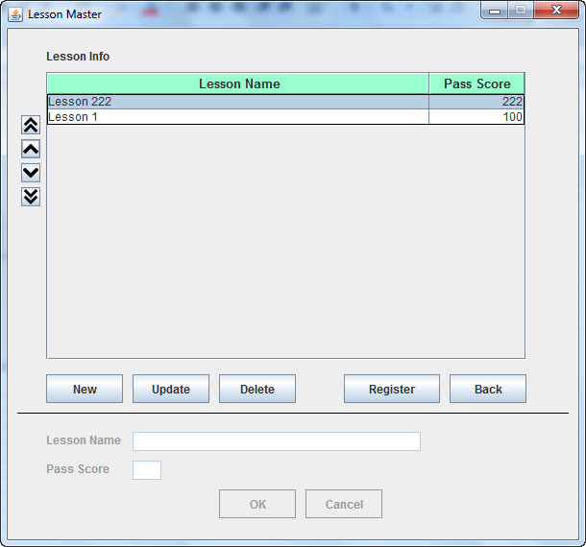
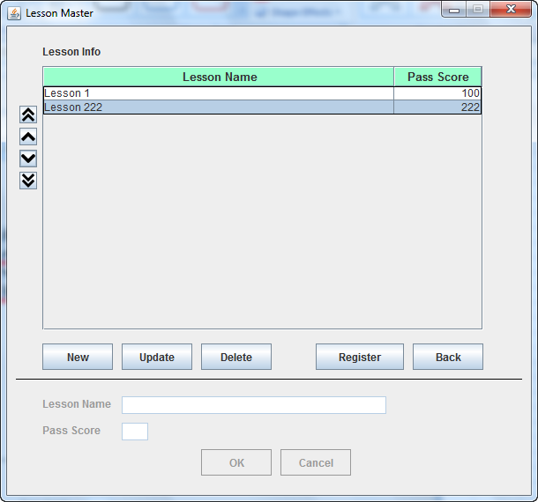
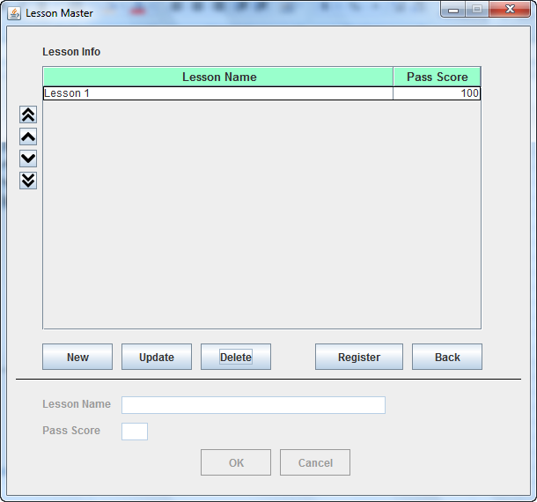
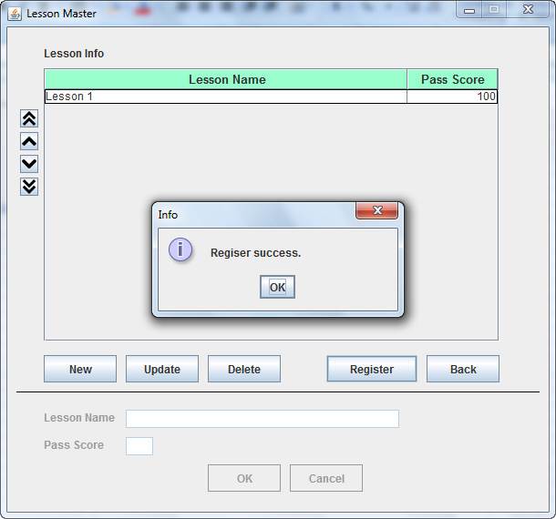
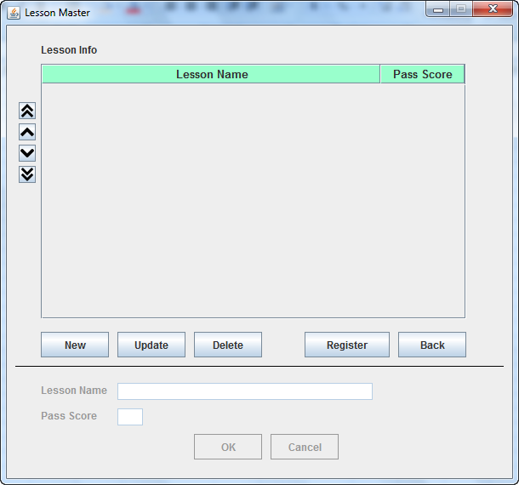

New | Thêm record mới
Update | Cập nhật record được chọn trong danh sách
Delete | Xóa record được chọn trong danh sách
Các buton muỗi tên | Edit thứ tự của record được chọn trong danh sách.
OK | Đăng ký mới / Cập nhật record vào danh sách
Cancel | Cancel edit dữ liệu
Back | Quay về màn hình Menu
Register | Đăng ký tất cả dữ liệu vào DataBase. Nếu không nhấn button Register, toàn bộ dữ liệu vừa New, Update, Delete, di chuyển thứ tự trong danh sách đều sẽ không được đăng ký vào Database

... Master
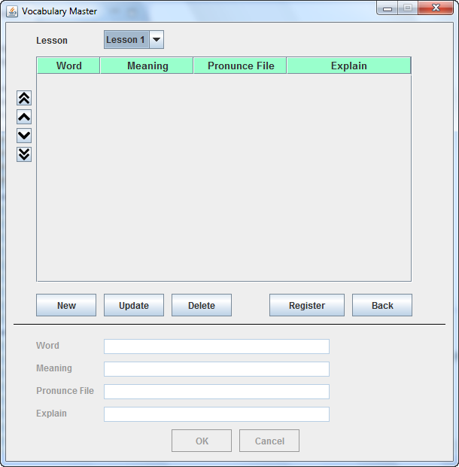
Các màn hình Master khác sẽ tương tự với màn hình 「Lesson Master」, tuy nhiên có thêm thông tin Lesson tương ứng.
Trường hợp không có Lesson thì sẽ phát sinh lỗi

Lưu ý: ở các màn hình có hạng mục 「... File」
Hạng mục này sẽ lưu trữ tên file âm thanh tương ứng được lưu trong thư mục chứa file âm thanh (VD như C:\tmp\)
Khi client chạy chương trình trên Smart Phone, sẽ thực hiện đọc dữ liệu của các File này và trả về.
Do đó, cần thiết lập tên file chính xác.
Hiện tại có khai báo thư mục chứa file, ở version sau sẽ hỗ trợ vấn đề này.

